１ 位置、土地及び気候
５．台風（令和2年）
 | 台風の経路概略 | 九州地方の主な被害
台風第１４号
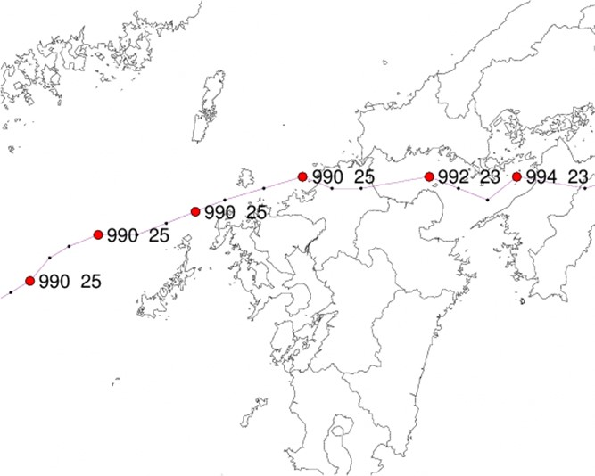
 |  | 人的被害： 負傷者２名(柳川市１、八女市１）

 |  | 家屋被害：なし

 |  | 資料：福岡管区気象台

